상품제안서
칼라 실리콘 냄비받침(바게트) | 상품코드: S30302

 |  |  |  |  |  |  | 02-713-8555 | www.synergygift.co.kr
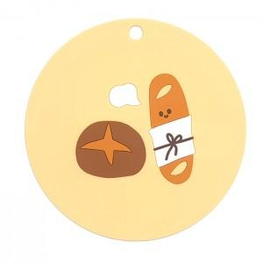

【상세/제작정보】 | <p><span style="font-size: 14pt;">* 배송비 별도 상품입니다.</span>&nbsp;</p>

【인쇄/포장옵션】 | 실크 / 포장불가능

【공급단가】 | 수량 | 100~ | 200~ | 500~ | 1,000~ | 3,000~
*VAT별도 | 단가 | 2,430원 | 2,340원 | 2,250원 | 2,160원 | 2,100원

【상품 URL】 | https://synergygift.co.kr:443/src/goods_detail.php?gdno=30302

